CS0149 数量单
生产指示单

1.订单概况 | 客户 : ME JANE | 款号：CS0149/CS0149X |  |  |  | 总数：
 | 交期：见下 | 款式：素色气流纺套装
数量单
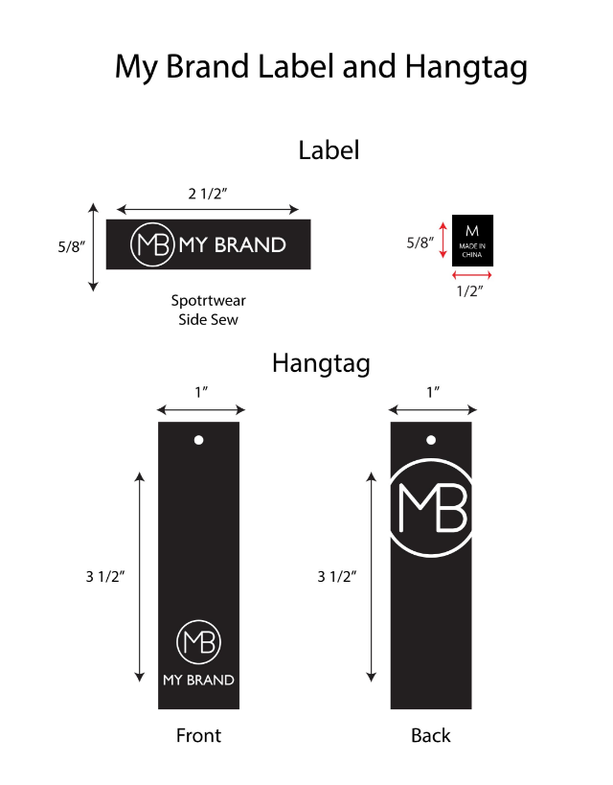
STYLE# CS0149 ORDER#31067-F8 PO# 24025845 2025/12/15离厂 NJ |  | STYLE# | S | M | L | XL | 总数
中文 | 英文 | 配比 | 1 | 2 | 2 | 1
淡紫 | LAVENDER MIST 15-3817 tcx | 127539F8A | 160 | 320 | 320 | 160 | 960
薄荷绿 | Muted Mint# 13-5409 tcx | 127539F8B | 160 | 320 | 320 | 160 | 960
牡丹红 | PEONY PINK 17-2619 tcx | 127539F8C | 160 | 320 | 320 | 160 | 960
海洋蓝 | SEA BLUE #18-4148 | 127539F8D | 160 | 320 | 320 | 160 | 960
 |  |  |  |  |  |  | 3840

